业务需求
业务信息
概要信息
 | 网站名称 | XXX电商 | XXX商务局
 | 网站logo
 | 网站地址 | a.com | b.net

功能需求、定位 |  |  |  | 功能目的
 | 行业所属 | 房屋 | 汽车
 | 电商 | 淘宝 | 京东 | 购物
 | 门户 | 新浪 | 公司企业 | 信息展示
 | 排版样式 | 外观定位：博客，门户，论坛，购物
开发前准备
 | 需求分析 | 建立合作意向后，对客户要求详尽的了解，准确知道客户需求、客户的商业模式和业务流程 ，并结合自身的经验，为客户提出改进建议。
 | 总体设计 | 在需求确定并获得客户认可后，由系统设计师进行系统架构设计，并与客户一起制定项目实施计划。

 |  | 需求文档
 |  | 原型设计

 | 详细设计 | 由程序设计人员根据系统架构，对不同模块的功能和规格进行详细设计

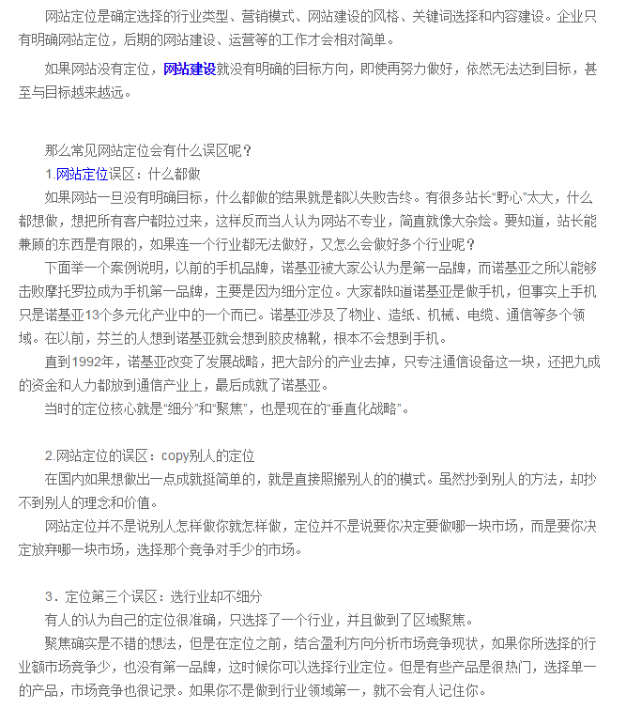
开发
 | 依照原型以及需求文档做软件、网站开发
 | 开发编程
 | 测试分析与系统整合
 | 现场支持

维护
 | 系统运行支持
 | 自行维护
 | 委托维护

